Barch Al-Wazier
SN |  | Barcode | Product name ( Arabic) | Product name (English) | Barcode | SFDA Code | HS CODE | Brand | Category | Sub-category | Skin type | Country Of Origin | Description in Arabic | Description in English | How to Use? | Arabic (How to Use) | Ingredients | Arabic (Ingredients) | Benefits | فوائد المنتج | Product Size | Inner Qty | RSP | VAT | Price with tax | Image link 1
1 | 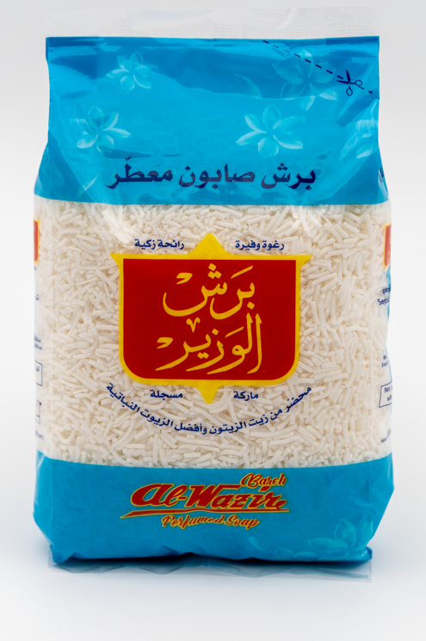 | 1976447415266 | برش الوزير | Barch Al-Wazire | 1976447415266 |  |  | Al-Wazire |  |  |  | SAUDI | يستعمل فى الغسيل اليدوى وفى جميع الغسالات العادية . ناعم على الالبسة و الاوانى . قوتة التنظيفية تفوق بكثير المساحيق العادية . لا يحتوى على مواد مضرة او مسببة للحساسية . ينصح باضافتة لمسحوق الغسيل فى الغسالات الاتوماتيكية | Used for manual laundry and in all Kind of washing machines. It has a powerfull cleaning capacity more than any other ordinary powders. ‏It does not contain harmful or allergenic substances. ‏Recommended to be added to the detergent in automatic washing machines | pne Teaspoon Per Liter Of Water | ملعقة لكل لتر من الماء | SOAP , AQUA , PERFUME , SALT ,TITANIUM DIOXIDE | صابون , ماء عطر , ملح , تيتانيوم ديوكسيد | Used for manual laundry and in all Kind of washing machines. It has a powerfull cleaning capacity more than any other ordinary powders. ‏It does not contain harmful or allergenic substances. ‏Recommended to be added to the detergent in automatic washing machines | يستعمل فى الغسيل اليدوى وفى جميع الغسالات العادية . ناعم على الالبسة و الاوانى . قوتة التنظيفية تفوق بكثير المساحيق العادية . لا يحتوى على مواد مضرة او مسببة للحساسية . ينصح باضافتة لمسحوق الغسيل فى الغسالات الاتوماتيكية | 450 gm | 24 | 13 | 1.35 | 14.35 | https://drive.google.com/drive/folders/1Mdj7nTInQ8ZX09oHI2B-D0PRoZIvx6IL?usp=sharing
2 |  | 1976447415899 | برش الوزير | Barch Al-Wazire | 1976447415899 |  |  | Al-Wazire |  |  |  | SAUDI | يستعمل فى الغسيل اليدوى وفى جميع الغسالات العادية . ناعم على الالبسة و الاوانى . قوتة التنظيفية تفوق بكثير المساحيق العادية . لا يحتوى على مواد مضرة او مسببة للحساسية . ينصح باضافتة لمسحوق الغسيل فى الغسالات الاتوماتيكية | Used for manual laundry and in all Kind of washing machines. It has a powerfull cleaning capacity more than any other ordinary powders. ‏It does not contain harmful or allergenic substances. ‏Recommended to be added to the detergent in automatic washing machines | pne Teaspoon Per Liter Of Water | ملعقة لكل لتر من الماء | SOAP , AQUA , PERFUME , SALT ,TITANIUM DIOXIDE | صابون , ماء عطر , ملح , تيتانيوم ديوكسيد | Used for manual laundry and in all Kind of washing machines. It has a powerfull cleaning capacity more than any other ordinary powders. ‏It does not contain harmful or allergenic substances. ‏Recommended to be added to the detergent in automatic washing machines | يستعمل فى الغسيل اليدوى وفى جميع الغسالات العادية . ناعم على الالبسة و الاوانى . قوتة التنظيفية تفوق بكثير المساحيق العادية . لا يحتوى على مواد مضرة او مسببة للحساسية . ينصح باضافتة لمسحوق الغسيل فى الغسالات الاتوماتيكية | 900 gm | 12 | 24 | 3.6 | 27.6 | https://drive.google.com/drive/folders/1bbQwBw9_L3u2Y2-8lESFKJ7Bvwr_xIXj?usp=sharing

 |  |  |  |  |  |  |  |  |  |  |  |  | ز

